Scénarios
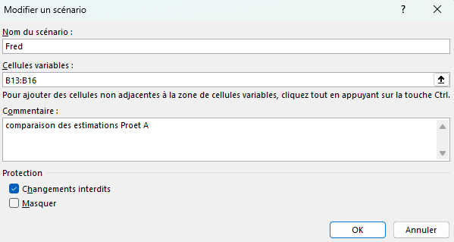
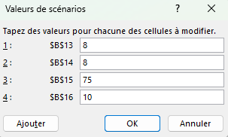
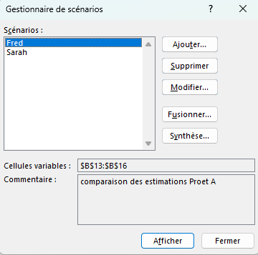
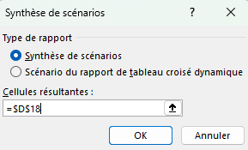
Gestionnaire de scénarios
Données > Analyse scénarios > Gestionnaire de scénarios Le Gestionnaire de scénarios permet de créer et de comparer plusieurs jeux de valeurs d’entrée afin d’évaluer leur impact sur un ou plusieurs résultats calculés.
Exercice: Comparez les coûts d'un projet selon les projections de 3 personnes différentes.

PROJET A (selon Matthieu) |  |  |  | Estimations de nb jours selon
Phases | nb jours | Coût/jour | Total | Fred | Isabelle
Etude | 12 | 500 CHF | 6,000 CHF | 10 | 8
Analyse | 7 | 500 CHF | 3,500 CHF | 10 | 8
Développement | 60 | 400 CHF | 24,000 CHF | 60 | 75
Installation | 5 | 300 CHF | 1,500 CHF | 5 | 10

 |  | TOTAL GLOBAL | 35,000 CHF

Données > Analyse de scénarios > Gestionnaire de scénarios Insérez un nouveau scénario et lui donnant un nom clair et en saisissant les adresse des cellules variables (ici la colonne [nb jours]) dans la fenêtre 'Modifier un scénario'. Cliquez sur 'OK'. Dans la nouvelle fenêtre 'Valeurs de scénarios', rentrez les valeurs des cellules modifiables selon le scénario en cours.
Ajoutez autant d'autres scénarios que nécessaire.
Après avoir introduit les divers scénarios, dans la fenêtre 'Gestionnaire de scénarios', cliquez sur 'Synthèse' puis dans la nouvelle fenêtre 'Synthèse de scénarios', saisissez la valeur de la cellule contenant la formule à comparer dans 'Cellules résultantes' (ici D18).
Le gestionnaire créé alors une nouvelle feuille présentant les résultats des divers scénarios proposés.
Renommez les en-têtes de ligne si souhaité.

Valeur cible
Scénario Valeur cible
Données > Analyse scénarios > Valeur cible La fonctionnalité Valeur cible permet de déterminer quelle valeur d’entrée il faut obtenir dans une cellule pour atteindre un résultat spécifique dans une autre cellule contenant une formule.

Unités vendues | 9090.91
Prix unitaire | 5.00
Coût unitaire | 2.80
Coût fixe | 10000.00
Bénéfice total | 10000.00 | =B8*(B9-B10)-B11

QUESTIONS
1/ Combien de pièces dois-je vendre pour atteindre le seuil de rentabilité ? |  |  | 2/ Combien de pièces dois-je vendre pour réaliser un bénéfice de 10 000 ?

REPONSES
1/ Pour un seuil de rentabilité, le profit devrait être de 0 |  |  | 2/ Pour un bénéfice de 10 000
Dans la boîte de dialogue de Valeur cible, compléter comme suit: |  |  | Dans la boîte de dialogue de Valeur cible, compléter comme suit:
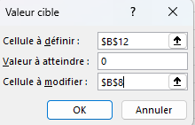
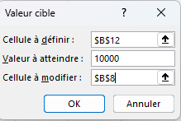

Il faut vendre 4546 cookies pour atteindre le seuil d’équilibre |  |  | Il faut vendre des cookies 9091 pour réaliser un bénéfice de 10 000

Valeur cible va itérer le nombre de la cellule à modifier jusqu’à trouver une solution à votre calcul correspondant à l’objectif désiré. Si vous avez des contraintes, utilisez Solveur au lieu de Valeur cible.

Table de données
Scénario Table de données
Données > Analyse scénarios > Table de données Une Table de données permet d’analyser rapidement l’impact d’une ou deux variables sur un résultat basé sur une formule.

 | SAISIE |  |  |  | Montant du prêt: | Mensualité: | Total payé: | Total des intérêts:
 | Prix d'achat: | 400,000 CHF | Variable |  | $320,000 | $1,366 | $491,923 | $171,923
 | investissement intitial: | 20% | 20% d'investissement intial | 2.75% | 320,000 CHF | 1,306 CHF | 470,294 CHF | 150,294 CHF
 | durée du prêt (Mois): | 360 | 30 ans en mois | 3% | 320,000 CHF | 1,349 CHF | 485,688 CHF | 165,688 CHF
 | taux d'intérêt: | 3.10% | intérêt annuel octroyé par la banque | 3.25% | 320,000 CHF | 1,393 CHF | 501,358 CHF | 181,358 CHF
 |  |  |  | 4% | 320,000 CHF | 1,437 CHF | 517,299 CHF | 197,299 CHF
 | CALCULS |  |  | 3.75% | 320,000 CHF | 1,482 CHF | 533,509 CHF | 213,509 CHF
 | Montant du prêt: | 320,000 CHF | prix achat - 20% | 4% | 320,000 CHF | 1,528 CHF | 549,982 CHF | 229,982 CHF
 | Mensualité: | 1,366 CHF | fonction VPM(intérêt mensuel;nb de mois;montant à payer) | 4.25% | 320,000 CHF | 1,574 CHF | 566,715 CHF | 246,715 CHF
 | Total payé: | 491,923 CHF |  | 5% | 320,000 CHF | 1,621 CHF | 583,701 CHF | 263,701 CHF
 | Total des intérêts: | 171,923 CHF |  | 4.75% | 320,000 CHF | 1,669 CHF | 600,938 CHF | 280,938 CHF
 |  |  |  | 5% | 320,000 CHF | 1,718 CHF | 618,419 CHF | 298,419 CHF

Exercice 1:
Intéressé par l'achat d'une maison avec un budget mensuel de 1100/mois
La banque offre un prêt sur 30 ans avec un intérêt de 3.1% après un paiement initial de 20%.
QUEL EST LE PRIX MAXIMUM DU BIEN QUE JE PEUX ACHETER DANS CES CONDITIONS ?
Données > Analyse de scénarios > Valeur cible
Exercice 2:
Dresser un tableau de valeurs des mensualités et du total des intérêts payés selon le taux hypothécaire variant de 2.75 à 5%.
Il faut d'abord saisir les formules dans les en-têtes de colonne (ici les 4 calculs effectués en C19:C22) et les différentes valeurs variables désirées dans la première colonne (ici les taux hypo.).
Sélectionnez M13:Q23 puis
Données > Analyse de scénarios > table de données
Puis sélectionnez la case du taux d'intérêt en $C$16 comme cellules d'entrée en colonne.
L'analyse table de données va utiliser chaque valeur de taux hypothécaire présent dans la 1ère colonne pour évaluer sur chaque ligne de la table les résultats des formules correspondantes en haut de chaque colonne.

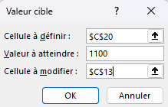

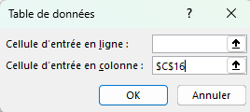

 | Réponse: 322 000

Table de données (2 vars.)
Scénario Table de données (2 variables)
Données > Analyse scénarios > Table de données Dans ce scénario, on considère le retour sur investissement d'une campagne de mailing de masse. Il faut d'abord définir la méthode de calcul du profit net (calculs C17:C23).
L'exercice est de créer un table de données comparant profit net obtenu pour diverses valeurs du taux de réponse (de 1.5% à 3.25%) et du nombre d'emails envoyés (de 100K à 500K). Répondez à cette question: Quel est le taux de réponse minimum pour obtenir un profit positif et quel est le nombre d'emails minimum pour atteindre cet objectif.

 | VARIABLES
 | Nombre d'emails | 225,000 | Nombre d'emails envoyés
 | Taux de réponse | 2.50% | Taux de réponse estimé

 | PARAMETRES
 | Impression par msg | $0.15 | Coût par clic
 | Coûts de mailing par msg | $0.28 | Frais de mailing de masse
 | Réponses (taux * nb email) | 5,625 | Nombre de réponses estimées
 | Profit estimé par réponse | $18.50 | Profit moyen estimée par réponse
 | Profit total | $104,063 | NB de réponses * Profit estimeé par réponse
 | Coûts d'envoi et d'impression | $96,750 | Total des coûts fixes =C13*(C17+C18)
 | Profit Net | $7,312

Pour créer la table de données 1/ Saisissez les valeurs variables dans la 1ère ligne (L26:S26) et la 1ère colonne (K27:K43) de la table.
2/ Copiez la formule du profit Net ($C$23) dans la 1ère cellule en haut à gauche de la table ($K$26). 3/ Sélectionnez les cellules K26:S43 Données > Analyse scénarios > Table de données Entrez le taux de réponse $C$14 dans la cellule d'entrée en ligne. Entrez le nombre d'emails $C$13 dans la cellule d'entrée en colonne
4/ Appliquez une mise en forme conditionnelle pour mettre les valeurs positives en surbrillance.
 |  |  |  | $7,312 | 1.50% | 1.75% | 2.00% | 2.25% | 2.50% | 2.75% | 3.00% | 3.25%
 |  |  |  | 100000 | -20250 | -15625 | -11000 | -6375 | -1750 | 2875 | 7500 | 12125
 |  |  |  | 125000 | -25312.5 | -19531.25 | -13750 | -7968.75 | -2187.5 | 3593.75 | 9375 | 15156.25
 |  |  |  | 150000 | -30375 | -23437.5 | -16500 | -9562.5 | -2625 | 4312.5 | 11250 | 18187.5
 |  |  |  | 175000 | -35437.5 | -27343.75 | -19250 | -11156.25 | -3062.5 | 5031.25 | 13125 | 21218.75
 |  |  |  | 200000 | -30500 | -21250 | -12000 | -2750 | 6500 | 15750 | 25000 | 34250
 |  |  |  | 225000 | -34312.5 | -23906.25 | -13500 | -3093.75 | 7312.5 | 17718.75 | 28125 | 38531.25
 |  |  |  | 250000 | -38125 | -26562.5 | -15000 | -3437.5 | 8125 | 19687.5 | 31250 | 42812.5
 |  |  |  | 275000 | -41937.5 | -29218.75 | -16500 | -3781.25 | 8937.5 | 21656.25 | 34375 | 47093.75
 |  |  |  | 300000 | -30750 | -16875 | -3000 | 10875 | 24750 | 38625 | 52500 | 66375
 |  |  |  | 325000 | -33312.5 | -18281.25 | -3250 | 11781.25 | 26812.5 | 41843.75 | 56875 | 71906.25
 |  |  |  | 350000 | -35875 | -19687.5 | -3500 | 12687.5 | 28875 | 45062.5 | 61250 | 77437.5
 |  |  |  | 375000 | -38437.5 | -21093.75 | -3750 | 13593.75 | 30937.5 | 48281.25 | 65625 | 82968.75
 |  |  |  | 400000 | -41000 | -22500 | -4000 | 14500 | 33000 | 51500 | 70000 | 88500
 |  |  |  | 425000 | -43562.5 | -23906.25 | -4250 | 15406.25 | 35062.5 | 54718.75 | 74375 | 94031.25
 |  |  |  | 450000 | -46125 | -25312.5 | -4500 | 16312.5 | 37125 | 57937.5 | 78750 | 99562.5
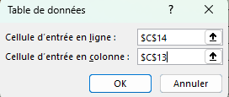
 |  |  |  | 475000 | -48687.5 | -26718.75 | -4750 | 17218.75 | 39187.5 | 61156.25 | 83125 | 105093.75
 |  |  |  | 500000 | -51250 | -28125 | -5000 | 18125 | 41250 | 64375 | 87500 | 110625

 |  |  |  | Un taux de réponse minimum de 2.5% est nécessaire et au moins 300 000 emails doivent être envoyés.

SOLVEUR 1
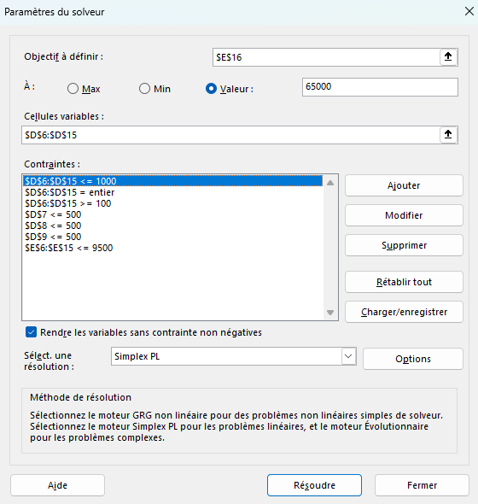
SOLVEUR

BUDGET des projets 2025 |  |  |  |  | Contraintes
 |  |  |  |  |  | Le budget total ne doit pas excéder | 65000
projet | Coûts ordinaires | Coûts fixes | Coûts marginaux | Coûts totaux |  | Les coûts extraordinaires (nombre entier) ne doivent pas excéder | 1000
projet 1 | 4500 | 1600 | 1000 | 7100 |  | Le total des coûts par projet ne doit pas dépasser | 9500
projet 2 | 5000 | 1600 | 500 | 7100 |  | Les extras des projets 2, 3 et 4 ne doivent pas dépasser | 500
projet 3 | 6500 | 1600 | 500 | 8600
projet 4 | 4000 | 1600 | 500 | 6100
projet 5 | 4200 | 1600 | 1000 | 6800
projet 6 | 4500 | 1600 | 900 | 7000
projet 7 | 4000 | 1600 | 100 | 5700
projet 8 | 3500 | 1600 | 100 | 5200
projet 9 | 3800 | 1600 | 100 | 5500
projet 10 | 4200 | 1600 | 100 | 5900
 |  |  | TOTAL | 65000

Dans ce scénario, on considère une liste de projets engendrant des coûts ordinaires, fixes et marginaux. On essaye d'optimiser les coûts marginaux selon des contraintes indiqués en G3:L7. Utilisez le solveur pour remplir toutes les contraintes imposées dans le calcul du budget total de la liste des projets.

Données > Solveur Ajoutez les différentes contraintes dans la fenêtre de dialogue comme indiqué dans la capture d'écran ci-contre.

SOLVEUR 2
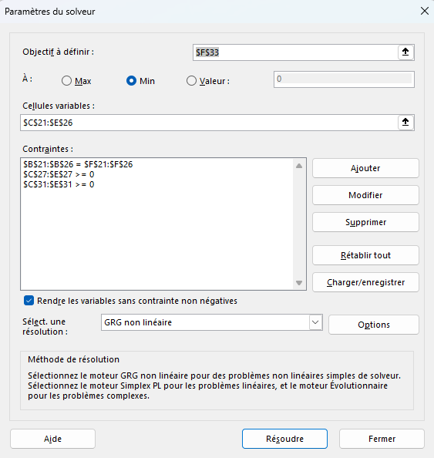
SOLVEUR NON LINEAIRE
Dans ce scénario, on cherche à optimiser les frais d'expédition d'articles dans diverses boutiques.

Frais d'expédition
 | Zurich | Berne | Genève |  | Contraintes
Sion | 58 CHF | 47 CHF | 108 CHF |  | Nombre d'articles à expédier doit être égal au nombre désiré dans chaque magasin
Lausanne | 87 CHF | 46 CHF | 100 CHF |  | Les quantités expédiées ne peuvent pas être négatives
Genève | 121 CHF | 30 CHF | 57 CHF |  | Le nombre d'articles restant ne peut pas être négatif.
Bienne | 149 CHF | 66 CHF | 83 CHF
Montreux | 62 CHF | 115 CHF | 164 CHF
Fribourg | 128 CHF | 28 CHF | 38 CHF

 | Nombre | Qté à expédier depuis |  |  | Nb à
Boutique | Désiré | Zurich | Berne | Genève | expédier
Sion | 150 | 150 | 0 | 0 | 150
Lausanne | 225 | 0 | 225 | 0 | 225
Genève | 100 | 0 | 100 | 0 | 100
Bienne | 250 | 0 | 25 | 225 | 250
Montreux | 120 | 120 | 0 | 0 | 120
Fribourg | 150 | 0 | 0 | 150 | 150
Total | 995 | 270 | 350 | 375 | 995

Inventaire
Inventaire initial |  | 400 | 350 | 500
NB restant |  | 130 | 0 | 125

Frais d'expédition: |  | 16,140 CHF | 15,000 CHF | 24,375 CHF | $55,515

Données > Solveur Objectif: atteindre la valeur minimale de la cellule F33 avec les contraintes mentionnées.
Remplissez la fenêtre de dialogue comme indiqué ci-contre.
Utilisez la résolution GRG non linéaire pour obtenir un résultat.

